Sheet1
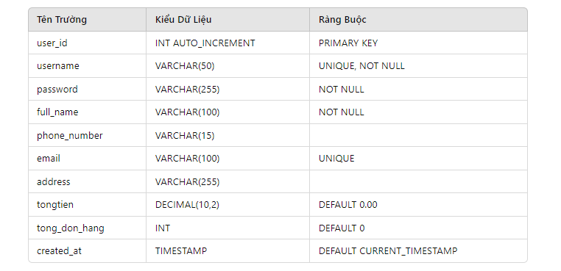
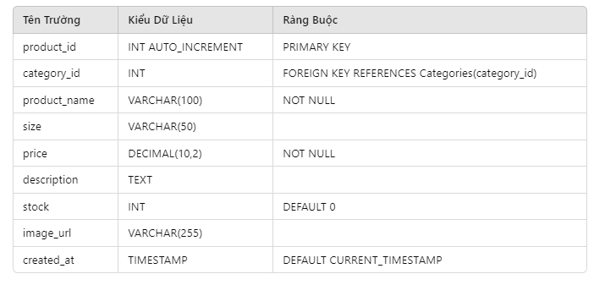
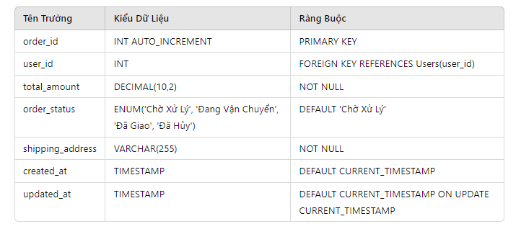
 | Bảng user |  |  | Bảng danh mục |  |  | bảng sản phẩm |  |  | bảng giỏ hàng |  |  | Bảng chi tiết giỏ hàng |  |  | Bảng đơn hàng |  |  | Bảng chi tiết đơn hàng |  |  | Bảng đánh giá sản phẩm
Tên Trường | Kiểu Dữ Liệu | Ràng Buộc | Tên Trường | Kiểu Dữ Liệu | Ràng Buộc | Tên Trường | Kiểu Dữ Liệu | Ràng Buộc | ên Trường | Kiểu Dữ Liệu | Ràng Buộc | Tên Trường | Kiểu Dữ Liệu | Ràng Buộc | Tên Trường | Kiểu Dữ Liệu | Ràng Buộc | Tên Trường | Kiểu Dữ Liệu | Ràng Buộc | Tên Trường+AM8AK3:AM7AKAK3:AM9 | Kiểu Dữ Liệu | Ràng Buộc
user_id | INT AUTO_INCREMENT | PRIMARY KEY | category_id | INT AUTO_INCREMENT | PRIMARY KEY | product_id | INT AUTO_INCREMENT | PRIMARY KEY | cart_id | INT AUTO_INCREMENT | PRIMARY KEY | cart_item_id | INT AUTO_INCREMENT | PRIMARY KEY | order_id | INT AUTO_INCREMENT | PRIMARY KEY | order_item_id | INT AUTO_INCREMENT | PRIMARY KEY | review_id | INT AUTO_INCREMENT | PRIMARY KEY
username | VARCHAR(50) | UNIQUE, NOT NULL | category_name | VARCHAR(100) | UNIQUE, NOT NULL | category_id | INT | FOREIGN KEY REFERENCES Categories(category_id) | user_id | INT | FOREIGN KEY REFERENCES Users(user_id) | cart_id | INT | FOREIGN KEY REFERENCES Cart(cart_id) | user_id | INT | FOREIGN KEY REFERENCES Users(user_id) | order_id | INT | FOREIGN KEY REFERENCES Orders(order_id) | product_id | INT | FOREIGN KEY REFERENCES Products(product_id)
password | VARCHAR(255) | NOT NULL | description | TEXT |  | product_name | VARCHAR(100) | NOT NULL | created_at | TIMESTAMP | DEFAULT CURRENT_TIMESTAMP | product_id | INT | FOREIGN KEY REFERENCES Products(product_id) | total_amount | DECIMAL(10,2) | NOT NULL | product_id | INT | FOREIGN KEY REFERENCES Products(product_id) | user_id | INT | FOREIGN KEY REFERENCES Users(user_id)
full_name | VARCHAR(100) | NOT NULL |  |  |  | size | VARCHAR(50) |  |  |  |  | quantity | INT | DEFAULT 1, NOT NULL | order_status | ENUM('Chờ Xử Lý', 'Đang Vận Chuyển', 'Đã Giao', 'Đã Hủy') | DEFAULT 'Chờ Xử Lý' | quantity | INT | DEFAULT 1, NOT NULL | rating | INT | CHECK (rating >=1 AND rating <=5)
phone_number | VARCHAR(15) |  |  |  |  | price | DECIMAL(10,2) | NOT NULL |  |  |  | added_at | TIMESTAMP | DEFAULT CURRENT_TIMESTAMP | shipping_address | VARCHAR(255) | NOT NULL | price | DECIMAL(10,2) | NOT NULL | comment | TEXT
email | VARCHAR(100) | UNIQUE |  |  |  | description | TEXT |  |  |  |  |  |  |  | created_at | TIMESTAMP | DEFAULT CURRENT_TIMESTAMP |  |  |  | created_at | TIMESTAMP | DEFAULT CURRENT_TIMESTAMP
address | VARCHAR(255) |  |  |  |  | stock | INT | DEFAULT 0 |  |  |  |  |  |  | updated_at | TIMESTAMP | DEFAULT CURRENT_TIMESTAMP ON UPDATE CURRENT_TIMESTAMP
gioitinh | ENUM('Nam', 'Nữ', 'Khác') |  |  |  |  | image_url | VARCHAR(255)
ngaysinh | DATE |  |  |  |  | created_at | TIMESTAMP | DEFAULT CURRENT_TIMESTAMP
tongtien | DECIMAL(10,2) | DEFAULT 0.00
created_at | TIMESTAMP | DEFAULT CURRENT_TIMESTAMP

